테스트 케이스별 결과 화면
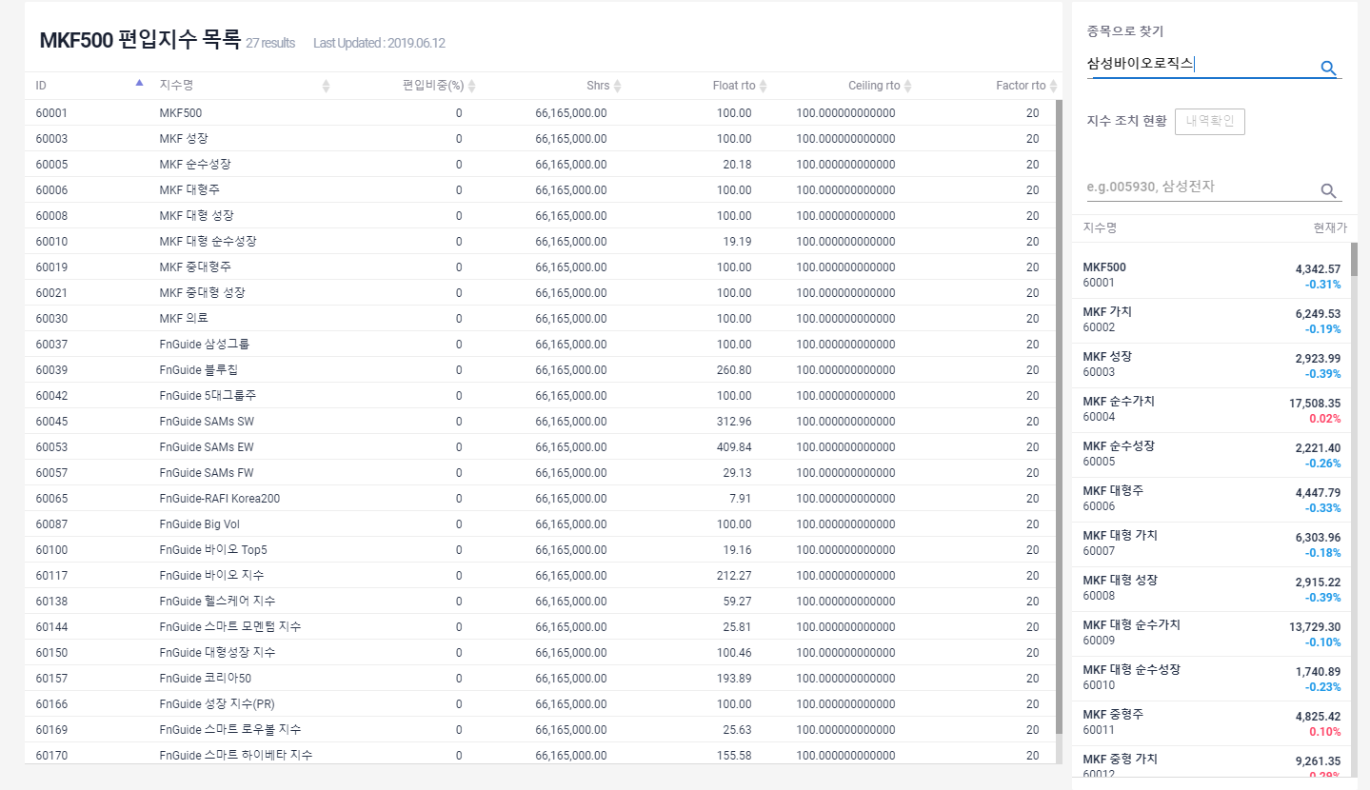
ETP 플랫폼 구축 |  |  |  | 단위테스트 결과서
단위테스트 ID | UT-IDX_MNG_07 | 단위테스트명 | 편입 지수 목록
업무구분 | INDEX | 작성자 | 박중근

1. 컨트롤 패널에서 [종목으로 찾기]로 검색할 경우 해당 종목을 포함하는 지수의 목록 및 비중을 출력한다

